Sheet1
项目中缓存是如何使用的？为什么要用缓存？
 | 用缓存，主要有两个用途：高性能、高并发。
 | 高性能:用户的后台开关查完以后直接放到缓存，后面对开关的读取直接读取缓存里的数据，不用每次去调接口
 | 高并发：MySQL单机的并发量2000qps，要是你有个系统，高峰期一秒钟过来的请求有 1万，那一个 mysql 单机绝对会死掉。
 |  | 你这个时候就只能上缓存，把很多数据放缓存，别放 mysql，后面再根据并发量往MySQL里插入

缓存使用不当会造成什么后果？
 | 缓存与数据库双写不一致
 | 缓存雪崩、缓存穿透
 | 缓存并发竞争

redis 和 memcached 有什么区别
 | redis 相比 memcached 来说，拥有更多的数据结构
 | Redis支持 cluster 模式，而 memcached 没有原生的集群模式，需要依靠客户端来实现往集群中分片写入数据。
 | 性能对比：
 |  | 由于 redis 只使用单核，而 memcached 可以使用多核，所以平均每一个核上 redis 在存储小数据时比 memcached 性能更高。
 |  | 而在 100k 以上的数据中，memcached 性能要高于 redis

redis 的线程模型
 | redis 内部使用文件事件处理器 file event handler，这个文件事件处理器是单线程的，所以 redis 才叫做单线程的模型。
 | 它采用 IO 多路复用机制同时监听多个 socket，将产生事件的 socket 压入内存队列中，
 | 事件分派器根据 socket 上的事件类型来选择对应的事件处理器进行处理
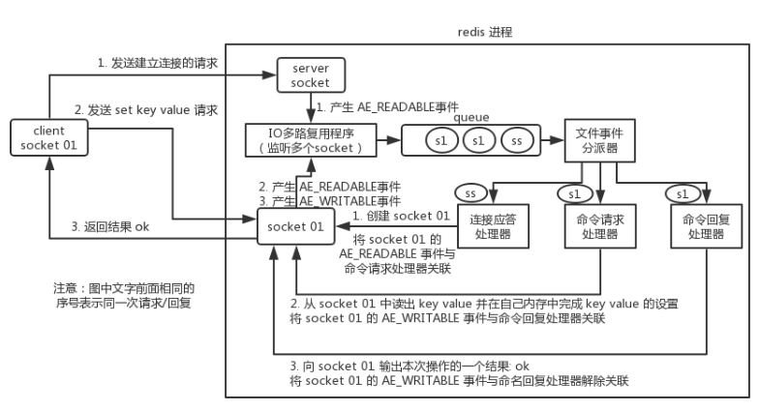

为啥 redis 单线程模型也能效率这么高？
 | 核心是基于非阻塞的 IO 多路复用机制。
 | 单线程反而避免了多线程的频繁上下文切换问题
 |  | (请求CPU处理需要知道上下文，异步请求的时候，会多次请求上下文，增加了额外的开销)，预防了多线程可能产生的竞争问题。

过期策略，淘汰机制
redis 都有哪些数据类型？
 | string（长度512）
 | hash
 | list | 就是链表（redis 使用双端链表实现的 List），是有序的，value可以重复，可以通过下标取出对应的value值，左右两边都能进行插入和删除数据。
 | set
 | sorted set

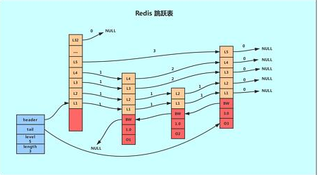
skiplist跳跃表
 | 对于一个单链表来讲，即便链表中存储的数据是有序的，如果我们要想在其中查找某个数据，也只能从头到尾遍历链表。这样查找效率就会很低，时间复杂度会很高，是 O(n)。
 | 如果我们想要提高其查找效率，可以考虑在链表上建索引的方式
 | 每两个结点提取一个结点到上一级，我们把抽出来的那一级叫作索引。
 | 加来一层索引之后，查找一个结点需要遍的结点个数减少了，也就是说查找效率提高了

分别在哪些场景下使用比较合适？
 | string 就是普通的 set 和 get，做简单的 KV 缓存。
 | hash 这个是类似 map 的一种结构，这个一般就是可以将结构化的数据
 | list 是有序列表，这个可以玩儿出很多花样，分页，消息队列等
 | set 是无序集合，自动去重
 |  | 可以基于 set 玩儿交集、并集、差集的操作，比如交集吧，可以把两个人的粉丝列表整一个交集，看看俩人的共同好友是谁
 | sorted set 是排序的 set，去重但可以排序，写进去的时候给一个分数，自动根据分数排序。

redis 的过期策略都有哪些？
 | redis 过期策略是：定期删除+惰性删除。
 | 所谓定期删除，指的是 redis 默认是每隔 100ms 就随机抽取一些设置了过期时间的 key，检查其是否过期，如果过期就删除。
 | 但是问题是，定期删除可能会导致很多过期 key 到了时间并没有被删除掉，那咋整呢？所以就是惰性删除了
 | 这就是说，在你获取某个 key 的时候，redis 会检查一下 ，这个 key 如果设置了过期时间那么是否过期了？如果过期了此时就会删除，不会给你返回任何东西。
 | 但是实际上这还是有问题的，如果定期删除漏掉了很多过期 key，然后你也没及时去查，也就没走惰性删除，此时会怎么样？
 | 如果大量过期 key 堆积在内存里，导致 redis 内存块耗尽了，咋整？
 | 答案是：走内存淘汰机制。

内存淘汰机制
 | noeviction: 当内存不足以容纳新写入数据时，新写入操作会报错，这个一般没人用吧，实在是太恶心了。
 | allkeys-lru：当内存不足以容纳新写入数据时，在键空间中，移除最近最少使用的 key（这个是最常用的）。
 | allkeys-random：当内存不足以容纳新写入数据时，在键空间中，随机移除某个 key，这个一般没人用吧，为啥要随机，肯定是把最近最少使用的 key 给干掉啊。
 | volatile-lru：当内存不足以容纳新写入数据时，在设置了过期时间的键空间中，移除最近最少使用的 key（这个一般不太合适）。
 | volatile-random：当内存不足以容纳新写入数据时，在设置了过期时间的键空间中，随机移除某个 key。
 | volatile-ttl：当内存不足以容纳新写入数据时，在设置了过期时间的键空间中，有更早过期时间的 key 优先移除。

主从
redis 如何才能做到高可用
 | redis 的高可用架构，叫做 failover 故障转移，也可以叫做主备切换。
 | master node 在故障时，自动检测，并且将某个 slave node 自动切换为 master node 的过程，叫做主备切换。
 | 这个过程，实现了 redis 的主从架构下的高可用。

如何保证 redis 的高并发和高可用？
 | redis 实现高并发主要依靠主从架构，一主多从，一般来说，很多项目其实就足够了，单主用来写入数据，
 |  | 单机几万 QPS，多从用来查询数据，多个从实例可以提供每秒 10w 的 QPS。
 | 如果想要在实现高并发的同时，容纳大量的数据，那么就需要 redis 集群，使用 redis 集群之后，可以提供每秒几十万的读写并发。
 | redis 高可用，如果是做主从架构部署，那么加上哨兵就可以了，就可以实现，任何一个实例宕机，可以进行主备切换。

Redis 主从架构（高可用）
 | 单机的 redis，能够承载的 QPS 大概就在上万到几万不等。对于缓存来说，一般都是用来支撑读高并发的。
 | 因此架构做成主从(master-slave)架构，一主多从，主负责写，并且将数据复制到其它的 slave 节点，从节点负责读。
 | 所有的读请求全部走从节点。这样也可以很轻松实现水平扩容，支撑读高并发。
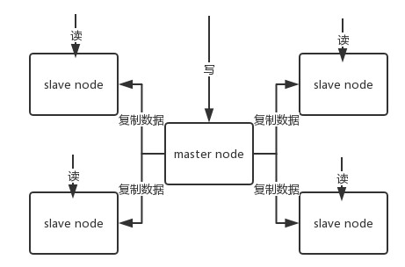

redis replication 的核心机制
 | redis 采用异步方式复制数据到 slave 节点
 | 一个 master node 是可以配置多个 slave node 的
 | slave node 也可以连接其他的 slave node；
 | slave node 做复制的时候，不会 block master node 的正常工作；
 | slave node 在做复制的时候，也不会 block 对自己的查询操作，它会用旧的数据集来提供服务；
 |  | 但是复制完成的时候，需要删除旧数据集，加载新数据集，这个时候就会暂停对外服务了；
 | slave node 主要用来进行横向扩容，做读写分离，扩容的 slave node 可以提高读的吞吐量。

redis 主从复制的核心原理
 | 当启动一个 slave node 的时候，它会发送一个 PSYNC 命令给 master node。
 | 如果这是 slave node 初次连接到 master node，那么会触发一次 full resynchronization 全量复制。
 | 此时 master 会启动一个后台线程，开始生成一份 RDB 快照文件，同时还会将从客户端 client 新收到的所有写命令缓存在内存中。
 | RDB 文件生成完毕后， master 会将这个 RDB 发送给 slave，slave 会先写入本地磁盘，然后再从本地磁盘加载到内存中，
 | 接着 master 会将内存中缓存的写命令发送到 slave，slave 也会同步这些数据。

redis 哨兵主备切换的数据丢失问题
 | 异步复制导致的数据丢失
 |  | 因为 master->slave 的复制是异步的，所以可能有部分数据还没复制到 slave，master 就宕机了，此时这部分数据就丢失了
 | 脑裂导致的数据丢失
 |  | 脑裂，也就是说，某个 master 所在机器突然脱离了正常的网络，跟其他 slave 机器不能连接，但是实际上 master 还运行着。
 |  | 此时哨兵可能就会认为 master 宕机了，然后开启选举，将其他 slave 切换成了 master。这个时候，集群里就会有两个 master ，也就是所谓的脑裂。
 |  | 此时虽然某个 slave 被切换成了 master，但是可能 client 还没来得及切换到新的 master，还继续向旧 master 写数据。
 |  | 因此旧 master 再次恢复的时候，会被作为一个 slave 挂到新的 master 上去，自己的数据会清空，重新从新的 master 复制数据。
 |  | 而新的 master 并没有后来 client 写入的数据，因此，这部分数据也就丢失了。

数据丢失问题的解决方案
 | 进行如下配置：
 | min-slaves-to-write 1
 | min-slaves-max-lag 10
 | 表示，要求至少有 1 个 slave，数据复制和同步的延迟不能超过 10 秒。
 | 如果说一旦所有的 slave，数据复制和同步的延迟都超过了 10 秒钟，那么这个时候，master 就不会再接收任何请求了。

 | 减少异步复制数据的丢失
 |  | 有了 min-slaves-max-lag 这个配置，就可以确保说，一旦 slave 复制数据和 ack 延时太长，就认为可能 master 宕机后损失的数据太多了，
 |  | 那么就拒绝写请求，这样可以把 master 宕机时由于部分数据未同步到 slave 导致的数据丢失降低的可控范围内。

 | 减少脑裂的数据丢失
 |  | 如果一个 master 出现了脑裂，跟其他 slave 丢了连接，那么上面两个配置可以确保说，如果不能继续给指定数量的 slave 发送数据，
 |  | 而且 slave 超过 10 秒没有给自己 ack 消息，那么就直接拒绝客户端的写请求。因此在脑裂场景下，最多就丢失 10 秒的数据。

cluster
redis cluster 介绍
 | 自动将数据进行分片，每个 master 上放一部分数据
 | 提供内置的高可用支持，部分 master 不可用时，还是可以继续工作的
 | 在 redis cluster 架构下，每个 redis 要放开两个端口号，比如一个是 6379，另外一个就是 加1w 的端口号，比如 16379。
 | 16379 端口号是用来进行节点间通信的，也就是 cluster bus 的东西，cluster bus 的通信，用来进行故障检测、配置更新、故障转移授权。
 | cluster bus 用了另外一种二进制的协议，gossip 协议，用于节点间进行高效的数据交换，占用更少的网络带宽和处理时间。

节点间的内部通信机制
 | 集群元数据的维护有两种方式：集中式、Gossip 协议。redis cluster 节点间采用 gossip 协议进行通信。
 | 集中式
 |  | 是将集群元数据（节点信息、故障等等）几种存储在某个节点上。
 |  | 集中式元数据集中存储的一个典型代表，就是大数据领域的 storm。
 |  | 它是分布式的大数据实时计算引擎，是集中式的元数据存储的结构，底层基于 zookeeper（分布式协调的中间件）对所有元数据进行存储维护。
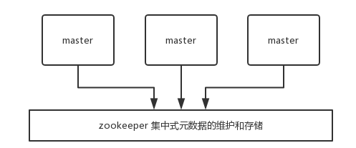

 | gossip 协议
 |  | 所有节点都持有一份元数据，不同的节点如果出现了元数据的变更，就不断将元数据发送给其它的节点，让其它节点也进行元数据的变更。
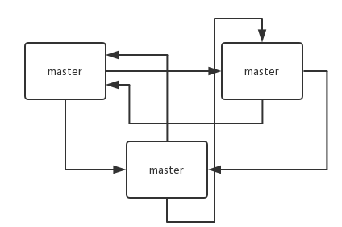

 | 集中式的好处在于，元数据的读取和更新，时效性非常好，一旦元数据出现了变更，就立即更新到集中式的存储中，其它节点读取的时候就可以感知到
 | 不好在于，所有的元数据的更新压力全部集中在一个地方，可能会导致元数据的存储有压力。

 | gossip 好处在于，元数据的更新比较分散，不是集中在一个地方，更新请求会陆陆续续打到所有节点上去更新，降低了压力
 | 不好在于，元数据的更新有延时，可能导致集群中的一些操作会有一些滞后。

gossip 协议
 | gossip 协议包含多种消息，包含 ping,pong,meet,fail 等等。
 | meet：某个节点发送 meet 给新加入的节点，让新节点加入集群中，然后新节点就会开始与其它节点进行通信。
 |  | 其实内部就是发送了一个 gossip meet 消息给新加入的节点，通知那个节点去加入我们的集群。
 | ping：每个节点都会频繁给其它节点发送 ping，其中包含自己的状态还有自己维护的集群元数据，互相通过 ping 交换元数据。
 | pong：返回 ping 和 meeet，包含自己的状态和其它信息，也用于信息广播和更新。
 | fail：某个节点判断另一个节点 fail 之后，就发送 fail 给其它节点，通知其它节点说，某个节点宕机啦。

ping 消息深入
 | ping 时要携带一些元数据，如果很频繁，可能会加重网络负担。
 | 每个节点每秒会执行 10 次 ping，每次会选择 5 个最久没有通信的其它节点。
 |  | 当然如果发现某个节点通信延时达到了 cluster_node_timeout / 2，那么立即发送 ping，避免数据交换延时过长，落后的时间太长了。
 |  | 比如说，两个节点之间都 10 分钟没有交换数据了，那么整个集群处于严重的元数据不一致的情况，就会有问题。
 |  | 所以 cluster_node_timeout 可以调节，如果调得比较大，那么会降低 ping 的频率。
 | 每次 ping，会带上自己节点的信息，还有就是带上 1/10 其它节点的信息，发送出去，进行交换。至少包含 3 个其它节点的信息，最多包含 总节点数减 2 个其它节点的信息。

分布式寻址算法
 | hash 算法（大量缓存重建）
 | 一致性 hash 算法（自动缓存迁移）+ 虚拟节点（自动负载均衡）
 | redis cluster 的 hash slot 算法

hash 算法介绍
 | 来了一个 key，首先计算 hash 值，然后对节点数取模。
 | 然后打在不同的 master 节点上。
 | 一旦某一个 master 节点宕机，所有请求过来，都会基于最新的剩余 master 节点数去取模，尝试去取数据。
 | 这会导致大部分的请求过来，全部无法拿到有效的缓存，导致大量的流量涌入数据库。

一致性 hash 算法
 | https://blog.csdn.net/qq_21125183/article/details/90019034
 | 一致性 hash 算法将整个 hash 值空间组织成一个虚拟的圆环，整个空间按顺时针方向组织，
 | 下一步将各个 master 节点（使用服务器的 ip 或主机名）进行 hash。这样就能确定每个节点在其哈希环上的位置。
 | 来了一个 key，首先计算 hash 值，并确定此数据在环上的位置，从此位置沿环顺时针“行走”，遇到的第一个 master 节点就是 key 所在位置。
 | 在一致性哈希算法中，如果一个节点挂了，受影响的数据仅仅是此节点到环空间前一个节点（沿着逆时针方向行走遇到的第一个节点）之间的数据，其它不受影响。
 |  | 增加一个节点也同理。
 | 一致性Hash算法对于节点的增减都只需重定位环空间中的一小部分数据，具有较好的容错性和可扩展性。

Hash环的数据倾斜问题
 | 燃鹅，一致性哈希算法在节点太少时，容易因为节点分布不均匀而造成缓存热点的问题。
 | 为了解决这种热点问题，一致性 hash 算法引入了虚拟节点机制，即对每一个节点计算多个 hash，每个计算结果位置都放置一个虚拟节点。
 |  | 这样就实现了数据的均匀分布，负载均衡。
 | 例如，可以为每台服务器计算三个虚拟节点，于是可以分别计算 “Node A#1”、“Node A#2”、“Node A#3”、“Node B#1”、“Node B#2”、“Node B#3”的哈希值
 |  | ，于是形成六个虚拟节点：
 | 同时数据定位算法不变，只是多了一步虚拟节点到实际节点的映射，例如定位到“Node A#1”、“Node A#2”、“Node A#3”三个虚拟节点的数据均定位到Node A上。
 |  | 这样就解决了服务节点少时数据倾斜的问题。

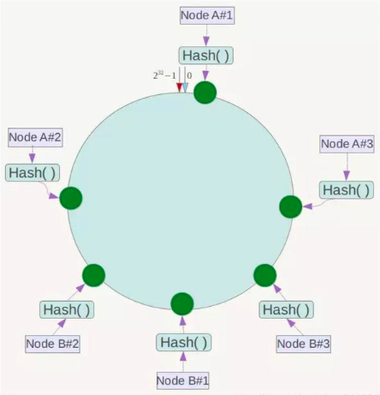

redis cluster 的高可用与主备切换原理
 | 判断节点宕机
 |  | 如果一个节点认为另外一个节点宕机，那么就是 pfail，主观宕机。
 |  | 如果多个节点都认为另外一个节点宕机了，那么就是 fail，客观宕机，
 |  | 跟哨兵的原理几乎一样，sdown，odown。
 |  | 在 cluster-node-timeout 内，某个节点一直没有返回 pong，那么就被认为 pfail。
 |  | 如果一个节点认为某个节点 pfail 了，那么会在 gossip ping 消息中，ping 给其他节点，
 |  |  | 如果超过半数的节点都认为 pfail 了，那么就会变成 fail。

 | 从节点过滤
 |  | 对宕机的 master node，从其所有的 slave node 中，选择一个切换成 master node。
 |  | 检查每个 slave node 与 master node 断开连接的时间，如果超过了 cluster-node-timeout * cluster-slave-validity-factor，
 |  |  | 那么就没有资格切换成 master。
 |  | cluster-slave-validity-factor：用于限定slave于master的失联时长的倍数
 | 从节点选举
 |  | 每个从节点，都根据自己对 master 复制数据的 offset，来设置一个选举时间，offset 越大（复制数据越多）的从节点，选举时间越靠前，优先进行选举。
 |  | 所有的 master node 开始 slave 选举投票，给要进行选举的 slave 进行投票，如果大部分 master node（N/2 + 1）都投票给了某个从节点，
 |  |  | 那么选举通过，那个从节点可以切换成 master。
 |  | 从节点执行主备切换，从节点切换为主节点。
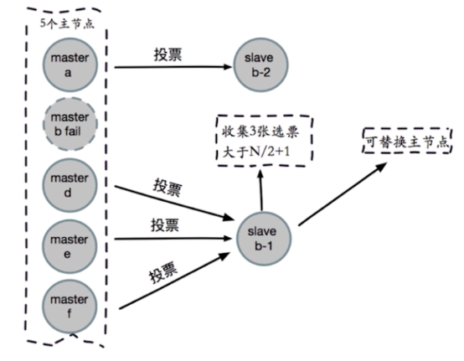

 | 与哨兵比较
 |  | 整个流程跟哨兵相比，非常类似，所以说，redis cluster 功能强大，直接集成了 replication 和 sentinel 的功能。

双写不一致
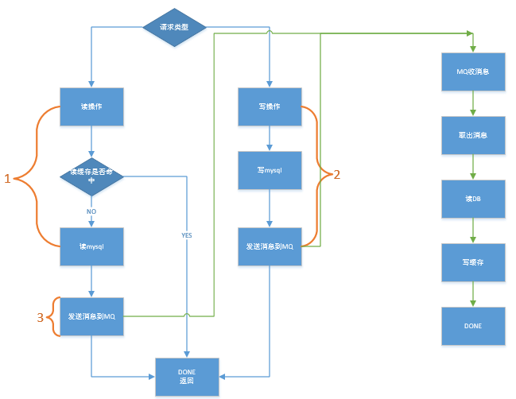
如何保证缓存与数据库的双写一致性？
 | Cache Aside Pattern
 |  | 读的时候，先读缓存，缓存没有的话，就读数据库，然后取出数据后放入缓存，同时返回响应。
 |  | 更新的时候，先更新数据库，然后再删除缓存。
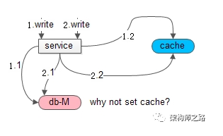
 |  | 为什么是删除缓存，而不是更新缓存？如果更新缓存，在并发写时，可能出现数据不一致。

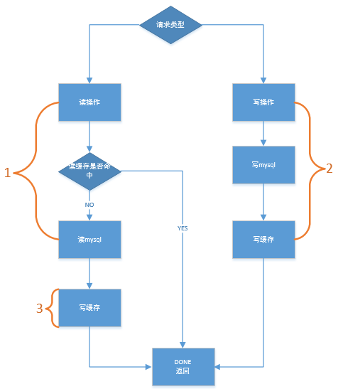
 |  | 在1和2两个并发写发生时，由于无法保证时序，此时不管先操作缓存还是先操作数据库，都可能出现
 |  |  | 请求1先操作数据库，请求2后操作数据库
 |  |  | 请求2先set了缓存，请求1后set了缓存

缓存不一致问题及解决方案
 | 先更新数据库，再删除缓存。如果删除缓存失败了，那么会导致数据库中是新数据，缓存中是旧数据，数据就出现了不一致。
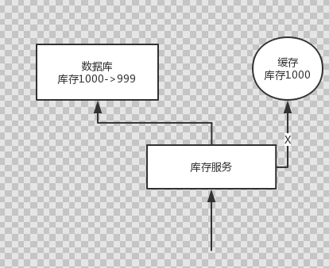

 | 解决思路：先删除缓存，再更新数据库。如果数据库更新失败了，那么数据库中是旧数据，缓存中是空的，那么数据不会不一致。
 |  | 因为读的时候缓存没有，所以去读了数据库中的旧数据，然后更新到缓存中。

比较复杂的数据不一致问题分析
 | 数据发生了变更，先删除了缓存，然后要去修改数据库，此时还没修改。
 | 一个请求过来，去读缓存，发现缓存空了，去查询数据库，查到了修改前的旧数据，放到了缓存中。
 | 随后数据变更的程序完成了数据库的修改。完了，数据库和缓存中的数据不一样了...

 | 解决方案如下：
 |  | 更新数据的时候，根据数据的唯一标识，将操作路由之后，发送到一个 jvm 内部队列中。
 |  | 读取数据的时候，如果发现数据不在缓存中，那么将重新执行“读取数据+更新缓存”的操作，根据唯一标识路由之后，也发送到同一个 jvm 内部队列中。
 |  | 一个队列对应一个工作线程，每个工作线程串行拿到对应的操作，然后一条一条的执行。
 |  | 这样的话，一个数据变更的操作，先删除缓存，然后再去更新数据库，但是还没完成更新。
 |  | 此时如果一个读请求过来，没有读到缓存，那么可以先将缓存更新的请求发送到队列中，此时会在队列中积压，然后同步等待缓存更新完成。
 |  | 这里有一个优化点，一个队列中，其实多个更新缓存请求串在一起是没意义的，因此可以做过滤

并发竞争
redis 的并发竞争问题是什么？
 | 就是多客户端同时并发写一个 key，可能本来应该先到的数据后到了，导致数据版本错了；
 | 或者是多客户端同时获取一个 key，修改值之后再写回去，只要顺序错了，数据就错了。

如何解决这个问题？
 | 多个系统实例都去更新某个 key。可以基于 zookeeper 实现分布式锁。
 | 每个系统通过 zookeeper 获取分布式锁，确保同一时间，只能有一个系统实例在操作某个 key，别人都不允许读和写。
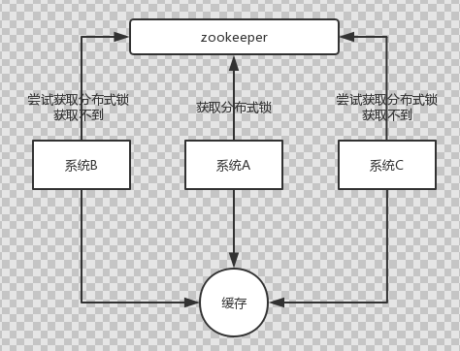

了解 redis 事务的 CAS 方案吗？
 | 你要写入缓存的数据，都是从 mysql 里查出来的，都得写入 mysql 中，写入 mysql 中的时候必须保存一个时间戳，从 mysql 查出来的时候，时间戳也查出来。
 | 每次要写之前，先判断一下当前这个 value 的时间戳是否比缓存里的 value 的时间戳要新。如果是的话，那么可以写，否则，就不能用旧的数据覆盖新的数据。

